Лист1
Совет бывалого сталкера, ой НЕТ – стайлера!
Лайфхак по оклейке крыши с антенной от нашего партнера в Краснодарском крае и Ростовской области TOPWRAP.RU . фоновая картинка
Скриншот с видео ролика
Кнопка Play (ссылка на YouTube видео открывающаяся в новом окне)

Стайлинг интерьера и экстерьера |  | Автостайлинг | Стайлинг одежды и аксессуаров
перейти в каталог |  | перейти в каталог | перейти в каталог
картинка |  | картинка | картинка

 |  | Купить у партнеров*

Заказать услугу |  | Заказать услугу оклейки авто** | Заказать услугу стайлинга одежды

Проекты | Мы покажем вам проекты, реализованные партнерами WEMATEC, с использованием наших материалов
 | Поделимся своими идеями и может даже подскажем решение ваших идей в своих будущих проектах

Вставка картинки https://wematec.ru/wp-content/uploads/2019/02/sdek-01-1480x476-1-1480x476.jpg

НАШ ИНСТАГРАМ

О компании
Мы работаем 28 лет, осуществляем продажи по всей России. Неограниченное количество бонусов, привилегий и подарков. Ежесезонные семинары, мастер-классы и шоу

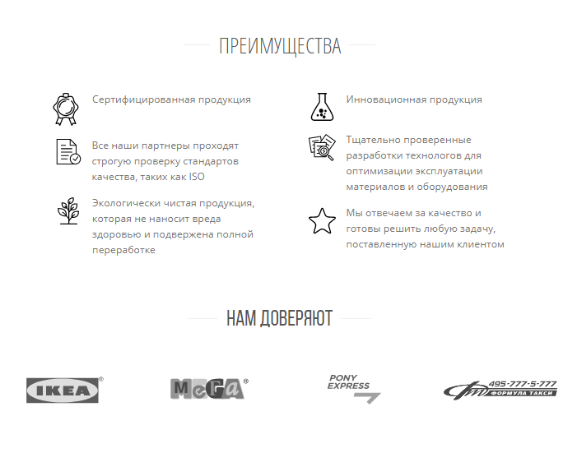

* Купить у партнеров. Ссылка на пустую страницу Купить у партнеров (создать)
материалами для автостайлинга.

** Заказать услугу оклейки авто. Ссылка на пустую страницу Заказать услугу оклейки авто

Создать пустые отдельные страницы для Партнеров, выполняющие услугу на других рынках.

Видео может открываться на YouTube или в всплывающем окне (дело в том, что вставка кода YouTube будет тормозить скорость загрузки главной страницы)
Поэтому оптимально когда грузится картинка скриншот видео и отдельно в системе управления прописывать ссылку на YouTube видео.

